PUNTEGGIO ECONOMICO
 | RIBASSO | IMPORTO | PUNTEGGIO | DIFF
LINKS | 90.59% | 65,420.00 € | 20.00 | 0.00
ALTRO 1 | 12.00% | 611,776.00 € | 10.91 | 4.35
ALTRO 2 | 13.80% | 599,262.40 € | 11.37 | 3.88
ALTRO 3 | 15.87% | 584,871.76 € | 11.86 | 3.39
ALTRO 4 | 18.25% | 568,322.52 € | 12.37 | 2.88
ALTRO 5 | 20.99% | 549,290.90 € | 12.90 | 2.36
ALTRO 6 | 24.14% | 527,404.54 € | 13.45 | 1.80
ALTRO 7 | 27.76% | 502,235.22 € | 14.03 | 1.23
ALTRO 8 | 31.92% | 473,290.50 € | 14.63 | 0.63
ALTRO 9 | 36.71% | 440,004.08 € | 15.25 | 0.00

BASE D'ASTA | 695,200.00 €
RIBASSO PARTENZA | 12%
MOLTIPLICATORE | 1.15
ESPONENTE/CORRETTIVO | 0.3
PUNTEGGIO MAX | 20
MIGLIORE OFFERTA | 65,420.00 €
MEDIA RIBASSI | 29.20%
METODO PE | rmax_nonlin — Non lineare sul ribasso massimo
COEFFICIENTE X | 0.85
ESPRESSIONE PE | 20 * (Ri/Rmax)^0.3

MANODOPERA DA CCNL
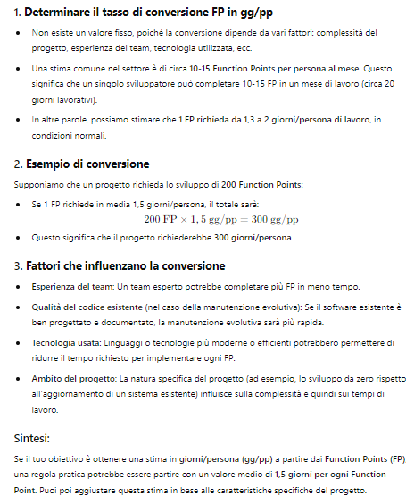
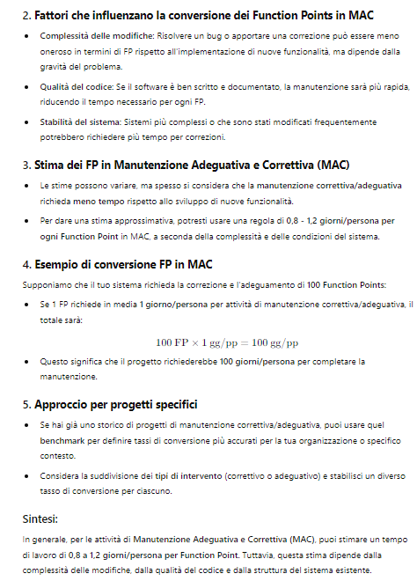
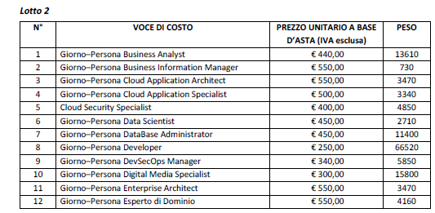
COSTI CCNL TEAM MIX
Nr. | RUOLO | LIV. 1 | LIV. 2 | % LIV. 1 | % LIV. 2 | CCNL 1 | CCNL 2 | MEDIO LINKS | Nr. | ELAPSED | GG/UU | TOTALE COSTI
1 | CAPO PROGETTO | 8Q |  | 100% | 0% | 253.90 € | - € | 253.90 € |  |  | 43.00 | 10,917.74 € | 7%
2 | TECHNICAL ARCHITECT | 7 |  | 100% | 0% | 225.00 € | - € | 225.00 € |  |  | 61.00 | 13,725.27 € | 10%
3 | DEVELOPER | 5 | 6 | 50% | 50% | 195.70 € | 209.66 € | 202.68 € |  |  | 262.00 | 53,101.95 € | 43%
4 | UX UI EXPERT | 7 |  | 100% | 0% | 225.00 € | - € | 225.00 € |  |  | 49.00 | 11,025.22 € | 8%
6 | SEO EXPERT | 6 |  | 100% | 0% | 209.66 € | - € | 209.66 € |  |  | 30.00 | 6,289.72 € | 5%
7 | DBA | 7 |  | 100% | 0% | 225.00 € | - € | 225.00 € |  |  | 30.00 | 6,750.13 € | 5%
8 | SISTEMISTA | 6 | 7 | 50% | 50% | 209.66 € | 225.00 € | 217.33 € |  |  | 30.00 | 6,519.93 € | 5%
9 | OPERATORE DI HD | 4 |  | 100% | 0% | 182.77 € | - € | 182.77 € |  |  | 91.00 | 16,631.67 € | 15%
10 | FORMATORE | 7 |  | 100% | 0% | 225.00 € | - € | 225.00 € |  |  | 12.00 | 2,700.05 € | 2%
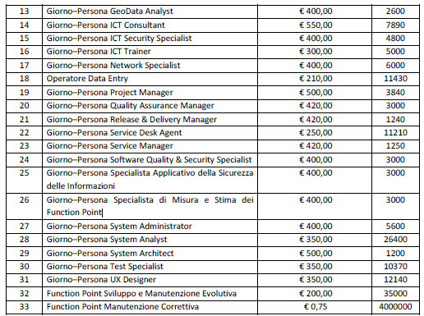
 |  |  |  |  |  |  |  |  | - |  | 608.00 | 127,661.68 € | 100%

 | DA COST MODEL | 554.45
 | INCREMENTO | 1.10
 | TOTALE GG/UU | 609.90

